G-7.2.
G-7.2. Gráfico de la evolución del número de viviendas iniciadas. |  | Índice

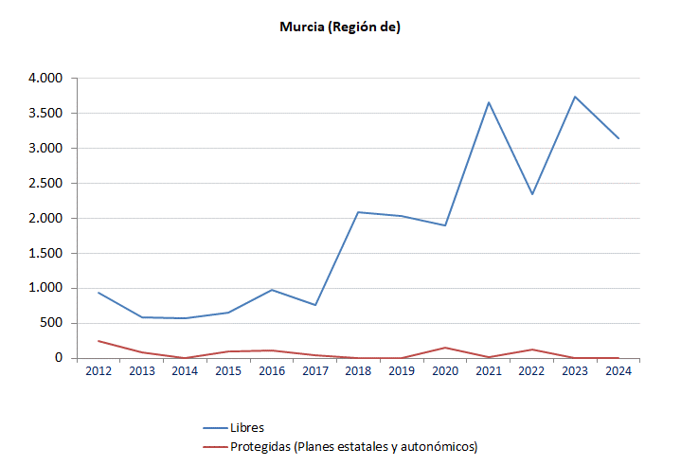

 | Fuentes: Ministerio de Vivienda y Agenda Urbana. Estadística de Vivienda Libre
 | Ministerio de Vivienda y Agenda Urbana. Estadística de Vivienda Protegida

G-7.3.
G-7.3. Gráfico de la evolución de las viviendas terminadas. |  | Índice

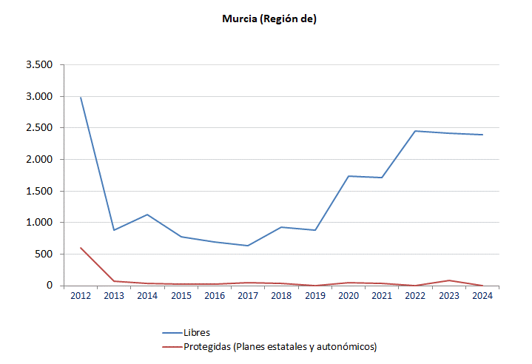

 | Fuentes: Ministerio de Vivienda y Agenda Urbana. Estadística de Vivienda Libre
 | Ministerio de Vivienda y Agenda Urbana. Estadística de Vivienda Protegida

